資料庫關聯模型
id
master_id
連結欄位名

area_subs TABLE
area_mains TABLE
id

id
sub_area

main_area
main_food
id
food_mains TABLE

shop_table_id
id
shop_mains TABLE
id

shop_photos TABLE
master_id
id

shop_table_id
food_subs TABLE

shop_foods TABLE
id
food_id

美食查詢頁規格
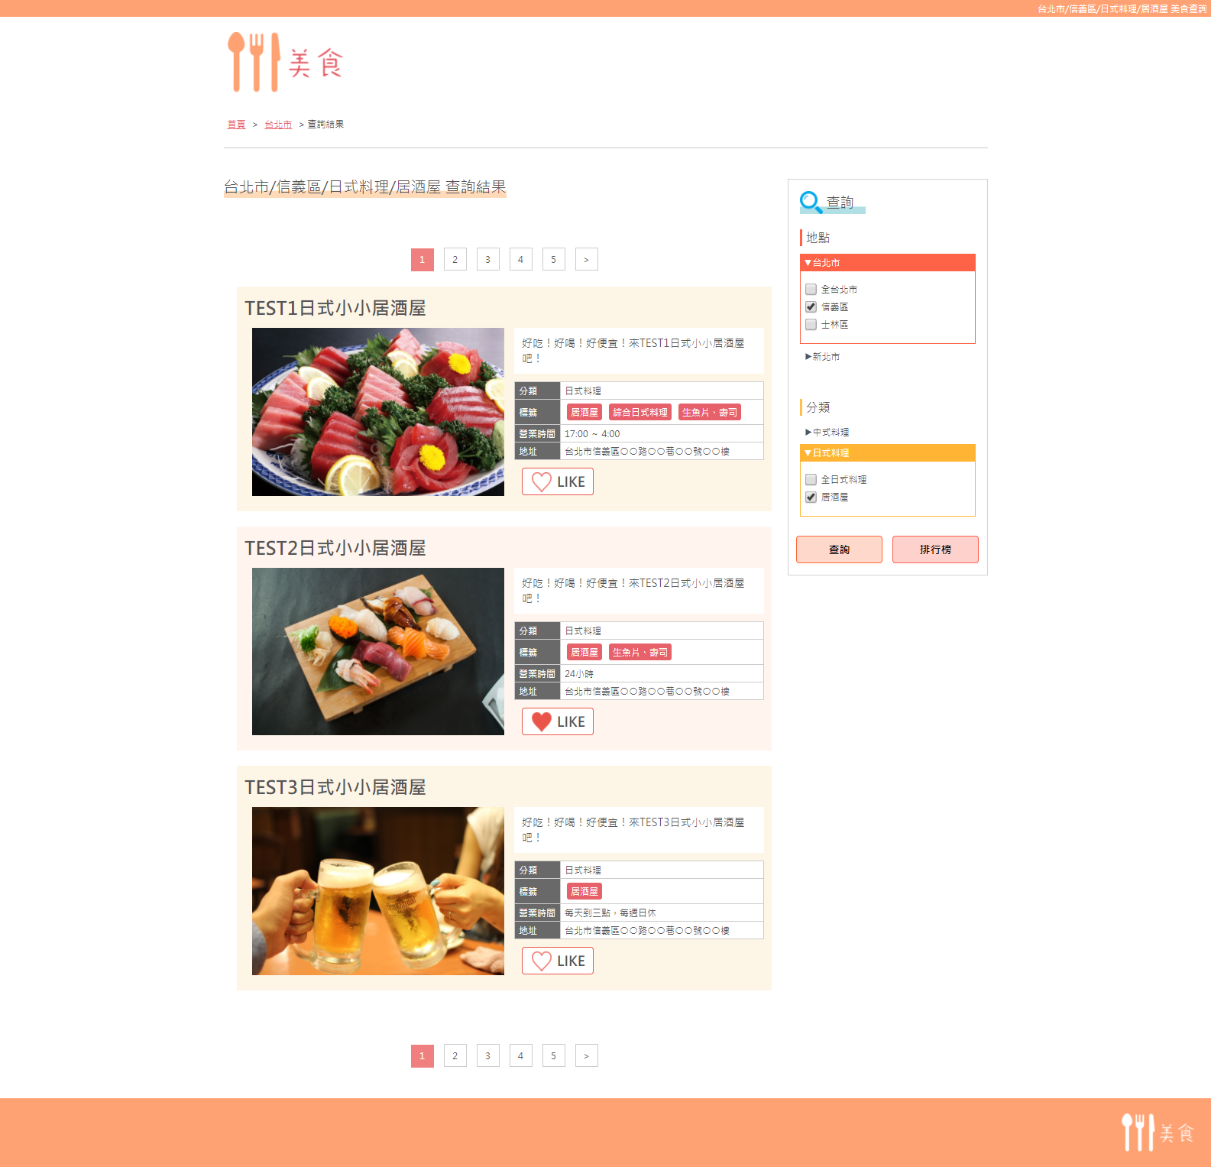
①

【單數查詢條件】
・縣市選擇１個以下，並市區選擇１個以下，並料理分類選擇１個以下，並菜單標籤選擇１個以下。
【複合查詢條件】
・除上條件。
①h1
■單數查詢時：全查詢條件(縣市名稱→市區名稱→料理分類名稱→菜單標籤名稱的順序)＋「美食查詢」
■複合查詢時：「美食查詢結果」
②導覽路徑標示
(1)「首頁」⇒ 無選擇查詢條件狀態
(2)（只有單數查詢時）有選擇Ａ縣（市）時，請用link標籤；URL是Ａ縣（市）查詢結果
(3)「查詢結果」⇒ 不用link標籤
③h2
■單數查詢時：全查詢條件(縣市，市區，料理分類，菜單標題的順序)＋「查詢結果」
■複合查詢時：「美食查詢結果」
④pagination
■２０間店舖/頁
■顯示頁數，最多５件
■需有「上一頁」，「下一頁」；用「＜」、「＞」來表示
⑤LIKE按鍵
■按一次即無法再次按下(使用Cookie期限1年)
※按下LIKE後使旁邊愛心符號變紅色愛心
⑥選擇地點
■全縣市與市區
■按下縣市則顯示關聯市區（如台北市）。在按一次則隱藏關聯市區（如新北市）。
⑦選擇分類
■全料理與菜單標籤名稱
■按下料理分類則顯示關聯菜單標籤（如日式料理）。在按一次則隱藏關聯菜單標籤（如中式料理）。
⑧查詢/排行榜按鈕
■按下「查詢」則查詢網頁
■按下「排行榜」則排行榜網頁
※店鋪的順序是店鋪ＩＤ數字從大到小。
②

③

④
⑥

⑦

⑤
⑧

美食排行榜頁規格
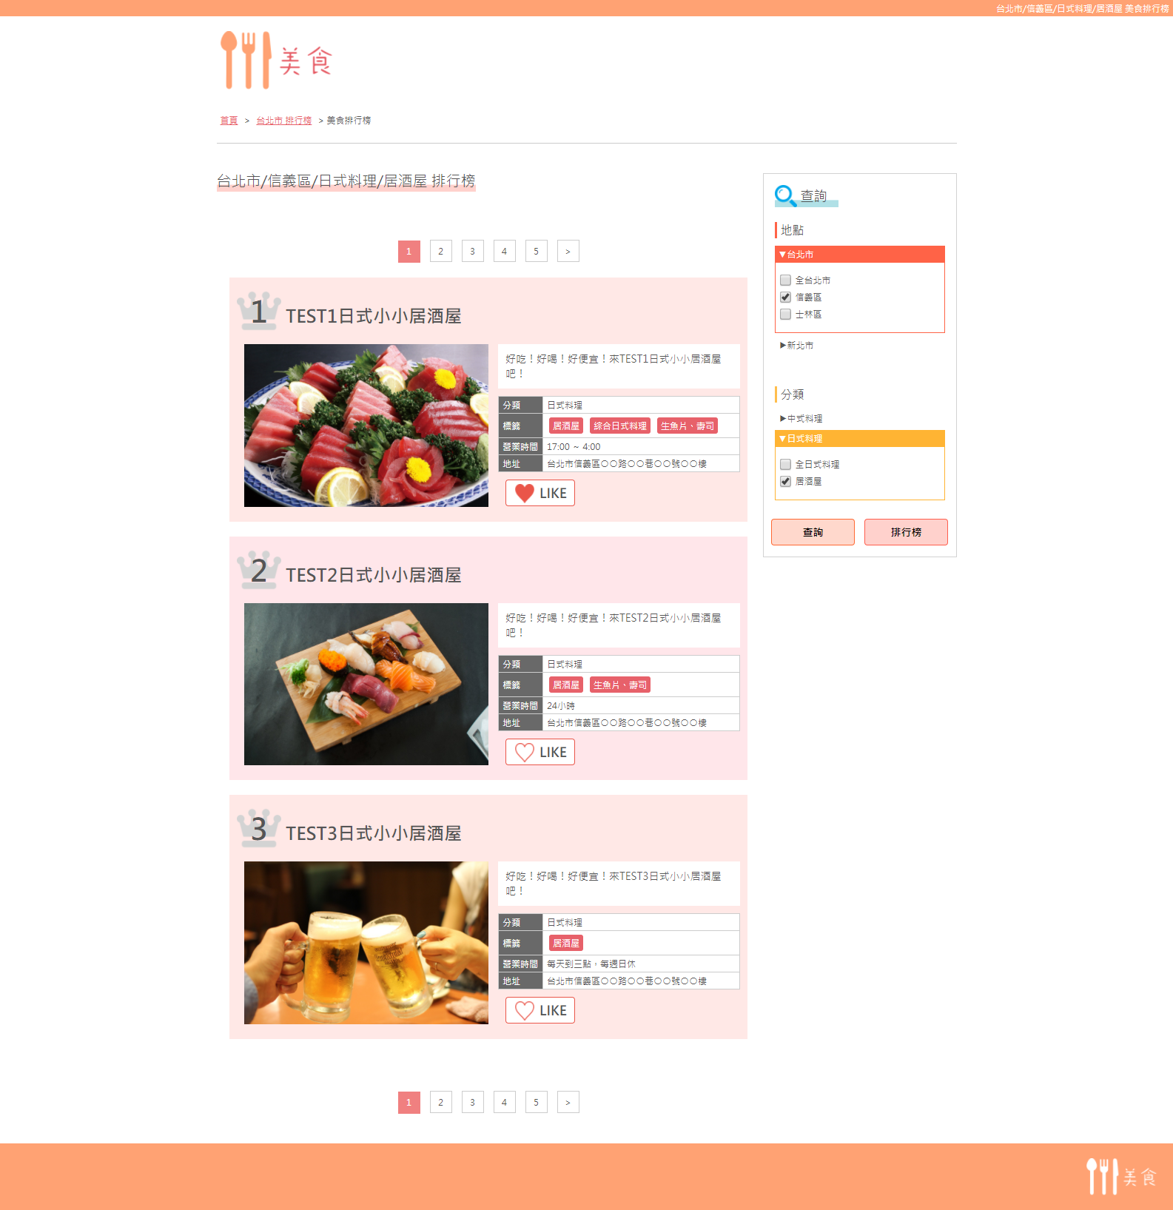
①

②
【單數查詢條件】
・縣市選擇１個以下，並市區選擇１個以下，並料理分類選擇１個以下，並菜單標籤選擇１個以下。
【複合查詢條件】
・除上條件。
①h1
■單數查詢時：全查詢條件(縣市名稱→市區名稱→料理分類名稱→菜單標籤名稱的順序)＋「美食排行榜」
■複合查詢時：美食排行榜
②導覽路徑標示
(1)「首頁」⇒無選擇查詢條件狀態
(2)（只有單數查詢時）有選擇Ａ縣（市）時，請用link標籤；URL是Ａ縣（市）排行榜結果
(3)「美食排行榜」⇒ 不用link標籤
③h2
■單數查詢時：全查詢條件(縣市，市區，料理分類，菜單標題的順序)＋「排行榜」
■複合查詢時：「美食排行榜結果」
④pagination
■２０間店舖/頁
■顯示頁數，最多５件
■需有「上一頁」，「下一頁」；用「＜」、「＞」來表示
⑤LIKE按鍵
■按一次即無法再次按下(使用Cookie期限1年)
※按下LIKE後使旁邊愛心符號變紅色愛心
⑥選擇地點
■全縣市與市區
■按下縣市則顯示關聯市區（如台北市）。在按一次則隱藏關聯市區（如新北市）。
⑦選擇分類
■全料理與菜單標籤名稱
■按下料理分類則顯示關聯菜單標籤（如日式料理）。在按一次則隱藏關聯菜單標籤（如中式料理）。
⑧查詢/排行榜按鈕
■按下「查詢」則查詢網頁
■按下「排行榜」則排行榜網頁
※店鋪的順序是「LIKE數 ＋ (店鋪評價投稿數 × ２)」的數字從大到小。

③
⑥

④

⑦

⑤
⑧

店舖首頁規格
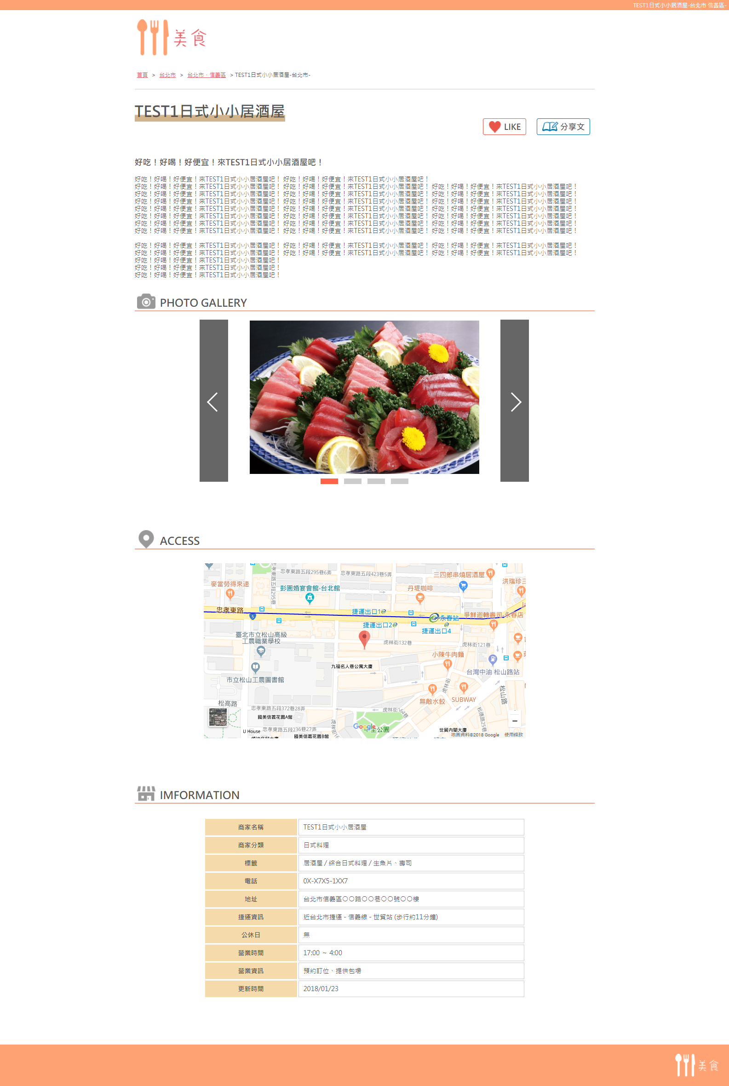
①

②
①h1
■[店舖名稱]-[縣市名稱] [市區名稱]-
②導覽路徑標示
(1)「首頁」⇒全店舖一覽
(2)「台北市」⇒跟本店舖相同縣市的店舖一覽
(3)「台北市・信義區」⇒跟本店舖相同縣市與市區的店舖一覽
(4)[店舖名稱]-[縣市名稱] -⇒不用link標籤
③LIKE按鍵
■按一次即無法再次按下(使用Cookie期限1年)
※按下LIKE後使旁邊愛心符號變紅色愛心
④店舖評價投稿頁Link標籤
⑤圖片滑塊動畫
※只要依照這個layout，任可以使用任意的程式
⑥GoogleMap
■利用店舖情報，顯示google map

③
④

⑤

⑥

店舖評價投稿頁規格
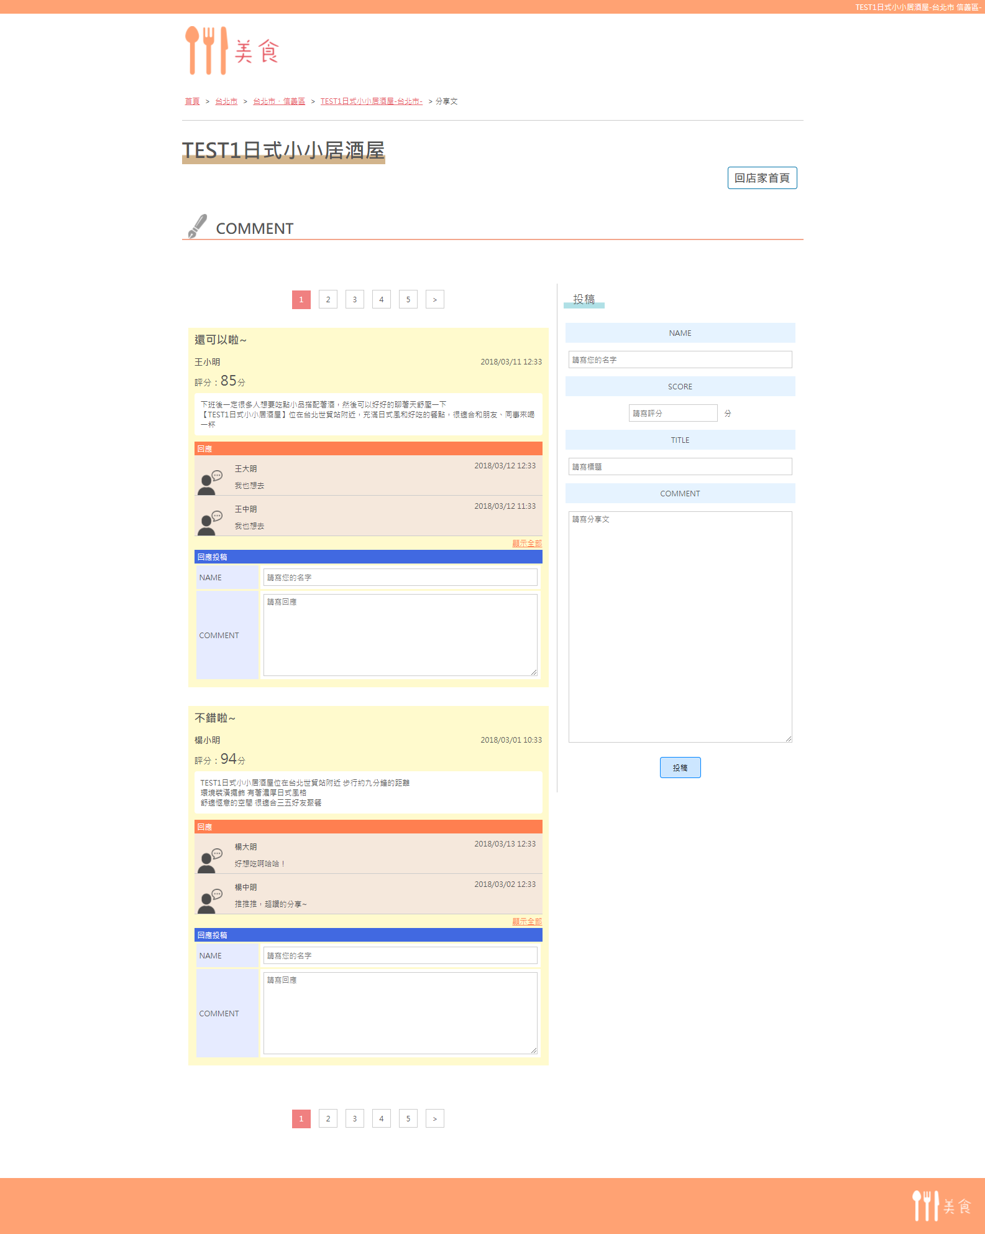
①

①h1
■[店舖名稱]-[縣市名稱] [市區名稱]-
②導覽路徑標示
(1)「首頁」⇒全店舖一覽
(2)「台北市」⇒跟本店舖相同縣市的店舖一覽
(3)「台北市・信義區」⇒跟本店舖相同縣市與市區的店舖一覽
(4)[店舖名稱]-[縣市名稱] - ⇒ 店舖首頁
(5)分享文⇒不用link標籤
③店舖首頁Link標籤
④pagination
■10件投稿/一頁
■顯示頁數，最多５件
■需有「上一頁」，「下一頁」；用「＜」、「＞」來表示
⑤評價主題
⑥評價投稿者名
⑦評價分數
⑧評價投稿日期時間
⑨評價投稿文章
⑩評價答應者名
⑪評價答應日期時間
⑫評價答應文章
⑬看更多評價答應
■通常顯示２件答應
■按下顯示全部則顯示所有答應
⑭投稿評價答應
■「NAME」「COMMENT」必填
■「NAME」限20字以內、「COMMENT」限1000字以內
■顯示順序從新到舊
⑮投稿評價
■「NAME」「SCORE」「TITLE」「COMMENT」必填
■「NAME」限20字以內、「TITLE」限100字以內、「COMMENT」限2000字以內
■「SCORE」限半角數字、限0～100分
※評價顯示順序從新到舊
②

③

④
⑮

⑤
⑧
⑥
⑦

⑨

⑩
⑪
⑫

⑬

⑭

